Mode d'emploi
OUTIL de calcul - Estimation comparative Electricité & Gaz
Méga Energie vs EDF/GDF réglementés (ou fournisseurs alternatifs)

MODE D'EMPLOI

1. | ELECTRICITE
 | 1. 1. | NATURE DU CONTRAT
 |  |  |  |  |  | ë
 |  | Le feuillet "Mode d'emploi" vous guide dans l'utilisation de ce calculateur pour l'offre DUO Gaz + Electricité. Pour l'électricité, il vous faut sélectionner le feuillet bleu 1a ou 1b :
 |  | - 1a - BASE : Vous bénéficiez d'un tarif identique quelle que soit tout au long de la journée ;
 |  | - 1b - HP/HC : Vous bénéficiez de 2 tarifs par jour. "Heures Creuses" durant 8h00 par jour, réparties selon votre contrat actuel, et "Heures Pleines" le reste du temps. La répartition HP/HC ne sera pas modifiée en changeant de fournisseur car c'est ENEDIS qui l'a attribuée à la création du contrat.
 |  | Pour le gaz, il vous faut sélectionner le feuillet rose 2_Gaz_Comparatif.
 | 1.2. | LOGEMENT NEUF
 |  | 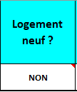 |  | Si vous occupez un logement neuf, pour lequel une TVA de 10% (1) est appliquée, cliquez sur le triangle noir, en bas à droite de la case blanche et sélectionnez l'option "OUI". Dans les autres cas, laissez l'option "NON". (1) Vérifiez la TVA appliquée sur votre facture EDF (10 ou 20 %).
 | 1.3. | TYPE DE CONTRAT
 |  | 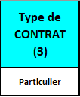 |  | Sélectionnez le type de contrat : "Professionnel" ou "Particulier" Le contrat actuel Méga Energie ne concerne pas les tarifs "Non résidentiels" (professionnels)". Cependant, cette option est maintenue pour toute évolution future du logiciel.
 | 1.4. | TYPE DE CONTRAT
 |  | 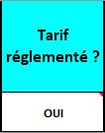 |  | SI vous bénéficiez, comme la plupart des clients EDF, d'un tarif réglementé, choisissez l'option "OUI" et ne remplissez pas les 3 cellules blanches situées à droite ou sous cette option. Même remplies, ces valeurs ne seront prises en compte que si l'option est "NON". Dans le cas contraire, le programme puisera dans les données de la grille tarifaire sur la feuille "EDF".
 |  | 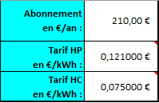 |  | Dans le cas contraire, sélectionnez "NON". Dès lors, quel que soit votre fournisseur d'électricité, il est indispensable de saisir les tarifs figurant sur la dernière facture dans les cases ci-contre : - Abonnement en €/an ; - Tarif Heures Pleines en €/Kwh ; - Tarif Heures Creuses en €/Kwh
 | 1.5. | TAXES ET CONTRIBUTIONS LOCALES
 |  |  |  |  | Saisissez ensuite les taxes locales et les contributions indiquées sur la facture d'électricité de votre fournisseur :
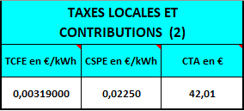 |  |  |  |  | - La TCFE (Taxe sur la Consommation Finale d'Electricité) est le regroupemment de deux taxes : la TDCFE et la TCCFE (Taxe départementale et communale sur la Consommation Finale d'Electricité). Si votre facture fait mention de ces deux taxes, il convient d'inscrire leur somme dans la case de gauche. La TVA appliquée est de 20 %. - La CSPE (Contribution au Service Public d'Electricité) est fixée par la Direction des douanes. Elle est de 0,02250 €/kWh depuis le 01/01/2019. La TVA appliquée est de 20 %. - La CTA (Contribution Technique d'Acheminement) est liée à l'éloignement par rapport au distributeur. Elle ne dépend pas de la consommation. La TVA appliquée est de 5 %.
 |  |  |  |  | Et oui, vous avez bien lu ! Une taxe (la TCFE) est taxée (application de la TVA)...
 | 1.6. | PUISSANCE SOUSCRITE
 |  | 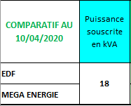 |  | Cliquez sur la flèche noire qui s'affichera lorsque vous cliquerez sur cette cellule. Il vous sera possible de sélectionner la puissance souscrite auprès de votre fournisseur actuel. Cette dernière figure sur votre facture.
 | 1.7. | CONSOMMATION
 |  | 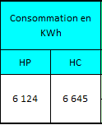 | 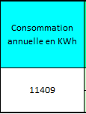 |  | Pour coller le plus près possible à votre consommation personnelle, saisissez à présent les dernières consommations annuelles : - "Heures Pleines" et "Heures Creuses" ; - ou "Base".
 | 1.8. | CALCUL DES DIVERS MONTANTS

 |  |  | Heures Pleines - Heures Creuses |  |  |  | Base
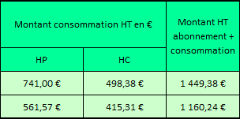
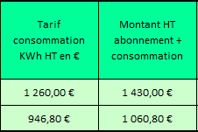

 |  |  |  |  |  | ou

 |  | Ci-dessus les tarifs de la consommation HT et du cumul HT abonnement et consommation. Les montants de la ligne supérieure sont ceux d'EDF ou du fournisseur alternatif. Les montants de la ligne du bas sont ceux de MEGA ENERGIE. - Montant des consommations HT en heures pleines et en heures creuses (ou Base) ; - Montant de l'abonnement et des consommations HT ;
 | 1.9. | MONTANT DES TAXES LOCALES ET CONTRIBUTIONS

 |  |  |  | Montant HT des Taxes locales et contributions pour l'entretien du réseau. Les montants de la TCFE et de la CSPE sont additionnés et multipliés par la consommation totale (base ou HP et HC). Ce montant est indépendant du fournisseur.

 | 1.10. | MONTANT FACTURE TTC

 |  |  |  | Affichage des coûts annuels TTC EDF , ou fournisseur alternatif, et Méga Energie

 | 1.11. | POURCENTAGES DE REDUCTION
 |  | 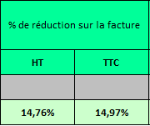 |  | Pourcentages de réduction sur le montant total de la facture en montants HT et TTC : - Une valeur positive indique que MEGA ENERGIE est moins cher. - Une valeur négative indique que le fournisseur alternatif est moins cher (EDF sera toujours plus cher du fait des valeurs dans les grilles tarifaires sur les deux dernières feuilles).
 | 1.12. | ECONOMIE REALISEE
 |  | 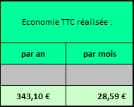 |  | Economie réalisée sur les montants TTC sur 1 an et par mois.
2. | GAZ

 | Le fonctionnement de cette feuille de calcul du tarif du gaz ne diffère guère de celles pour le calcul du tarif de l'électricité. Aussi, voici les explications sur les seules différences.
 | 1.12. | TAXES ET CONTRIBUTIONS LOCALES

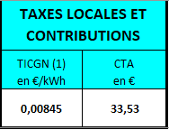
 |  |  |  | Saisissez les taxes locales et les contributions indiquées sur la facture d'électricité de votre fournisseur : -La TICGN (Taxe Intérieure de Consommation sur le Gaz Naturel) est collectée par les fournisseurs de gaz naturel auprès de leurs clients. Elle est indiquée sur vos factures actuelles. La TVA appliquée est de 20 %. - La CTA est une contribution Technique d'Acheminement, liée à l'éloignement par rapport au distributeur. Elle ne dépend pas de la consommation. La TVA appliquée est de 5 %.

 | 1.12. | CODE TARIF DU GAZ

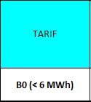
 |  |  |  | Tarif lié à la puissance souscrite. Il existe 4 tarifs, dépendant de la puissance souscrite. La sélection de celle cellule fait apparaître une flèche permettant la sélection de l'un d'entre eux. Les codes tarifaires sont consultables sur les feuilles "GDF" et "MégaEnergie-Gaz". Sélectionnez le code tarif figurant sur votre facture gaz.

 | 1.12. | ZONE TARIFAIRE

 |  |  |  | Il existe 6 zones en fonction des coûts de transport et des charges pour le gestionnaire du réseau. Les foyers consommant moins de 6 000 kWh de gaz naturel (Base et B0) ont un tarif identique quelle que soit leur zone géographique. Pour les consommations supérieures à 6 000 kWh de gaz naturel (B1 et B2i), il convient de rechercher sa zone tarifaire, qui ne figure pas sur la facture, à l'aide du lien sur l'onglet "2_Gaz_Comparatif" et la sélectionner dans la case .

 | Voilà les seules différences de cette feuille de calcul du tarif gaz par rapport aux feuilles de calcul du tarif de l'électricité.
 | Si vous rencontrez une difficulté dans l'utilisation du comparateur ou si vous souhaitez obtenir la dernière version, merci d'adresser un courriel à : christian.teitgen@t-gas.fr

 | Lien siglé T-GAS vers le partenaire HELLO WATT :
 |  | https://www.hellowatt.fr/achats-groupes/energie-classique/resultats/?utm_source=t-gas&utm_medium=partner&utm_campaign=ag-2021w

1a_Electricité_Comparatifs_Base
 |  | TVA |  | Logement neuf ? | Type de CONTRAT (3) | Tarif réglementé ? | OUI | TAXES LOCALES ET CONTRIBUTIONS
 |  | Abonnement | Consommation |  |  | Abonnement HT en €/an : |  | TCFE HT en €/kWh | CSPE HT en €/kWh |  | CTA HT en €/an
 |  | 5.50% | 20.00% | NON | Particulier | Tarif Base HT en €/kWh : |  | 0.00425000 | 0.02250 |  | 38.04

Attention, date limite : 30/04/2021 |  |  |  |  |  |  |  | NOM - Prénom
 |  |  |  |  |  |  |  | N° - Adresse
ESTIMATION DE FACTURE D'ELECTRICITE (1) |  |  |  |  |  |  |  | Complément d'adresse
 |  |  |  |  |  |  |  | CP | LOCALITE
 | Tarif Bleu - 9 kVA - Option BASE

COMPARATIF AVANT LE 01/05/2021 | Puissance souscrite en kVA | Prix de l'abonnement annuel HT en € | Consommation annuelle en KWh | Tarif du KWh HT en € | Tarif consommation KWh HT en € | Montant HT abonnement + consommation | Taxes et Contributions HT (2) | Montant Facture TTC | % de réduction sur la facture |  | Economie TTC réalisée :
 |  |  |  |  |  |  |  |  | HT | TTC | par an | par mois
EDF | 9 | 120.24 € | 4500 | 0.103400 € | 465.30 € | 585.54 € | 158.42 € | 869.80 €
Méga Energie |  | 120.24 € |  | 0.084788 € | 381.55 € | 501.79 € | 158.42 € | 769.29 € | 11.26% | 11.55% | 100.50 € | 8.38 €
Avant le 01/05/2021 , le prix du kWh HT Méga Energie est inférieur de 18% à celui d'EDF tarif réglementé, pendant 12 mois .

(1) | Estimation de facture d'électricité basée sur le tarif actuel de l'abonnement et sur la consommation ainsi que les taxes locales et contributions figurant sur la dernière facture du fournisseur.
(2) | Les taxes locales et les contributions sont fixées par l'Etat et les collectivités. Les fournisseurs et revendeurs ne s'engagent que sur les montants HT de l'abonnement et de la consommation.
(3) | Les tarifs "Non résidentiels", c'est-à-dire professionnels, ne sont pas concernés par cette offre. L'option n'est cependant pas désactivée.

©T-GAS - V1.5 du 07/03/2021 |  |  |  |  |  |  |  |  |  |  | Edité le : | 2021-03-20

ENGIE
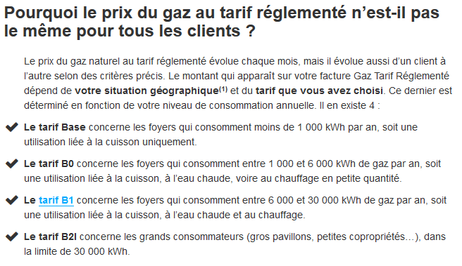
Grille tarifaire ENGIE

 |  |  |  |  |  | MARS 2021

ENGIE | TARIF HT |  | BASE (< 1 MWh) | B0 (< 6 MWh) | B1 (< 30 MWh) | B2i (< 300 MWh)
 | Consommation/an |  | X <1 MWh | 1 MWh < X < 6 MWh | 6 MWh < X < 30MWh | 30 MWh < X < 300MWh
 | Abonnement annuel |  | 115.08 € | 115.08 € | 230.76 € | 230.76 €
 | Niveau de Prix Zones GRD en cents par kWh | 1 | 0.059700 | 0.059700 | 0.039100 | 0.039100
 |  | 2 | 0.059700 | 0.059700 | 0.039700 | 0.039700
 |  | 3 | 0.059700 | 0.059700 | 0.040300 | 0.040300
 |  | 4 | 0.059700 | 0.059700 | 0.040900 | 0.040900
 |  | 5 | 0.059700 | 0.059700 | 0.041500 | 0.041500
 |  | 6 | 0.059700 | 0.059700 | 0.042100 | 0.042100

